引継面談 会場見学 実施日登録（会場 企業選択）
プロジェクト名 |  |  | システム名 |  |  | 画面レイアウト設計書 |  |  |  |  |  |  |  | 作成者 | 作成日 |  | 更新者 | 更新日
LMS学習管理システム |  |  | 0 |  |  | 引継面談 会場見学 実施日登録（会場 企業選択） |  |  |  |  |  |  |  | 金城 | 2017-01-31 |  | FUSE：小笠原 | 2018-02-02

 | 画面イメージ
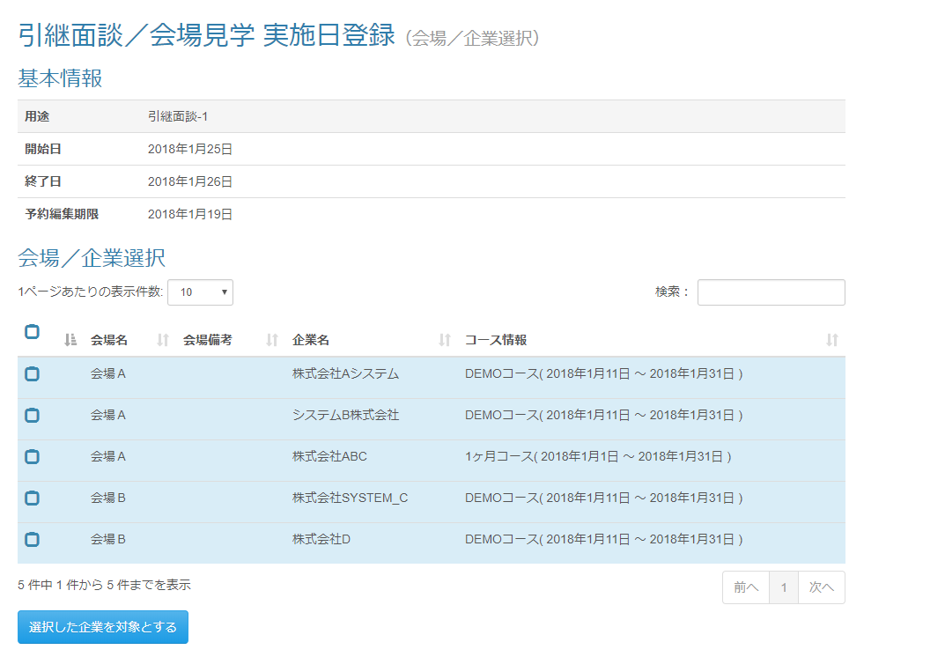

・面談開始日に受講生がいる会場
□ 受講生に紐づく企業

 | 出力仕様
 | No | 項目名 |  | データ元 |  |  |  |  |  |  |  | 備考
 |  |  |  | テーブル名 |  |  |  | フィールド
 | 基本情報
 | 1 | 用途 |  | meetingScheduleSessionDto |  |  |  | purpose
 | 2 | 面談開始日 |  | meetingScheduleSessionDto |  |  |  | meetingOpenDate |  |  |  | yyyy年M月d日
 | 3 | 面談終了日 |  | meetingScheduleSessionDto |  |  |  | meetingCloseDate |  |  |  | yyyy年M月d日
 | 4 | 予約編集期限 |  | meetingScheduleSessionDto |  |  |  | editLimit |  |  |  | yyyy年M月d日
 | 会場/企業選択
 | 5 | 会場名 |  | m_place |  |  |  | place_name |  |  |  | ・パラメーターとして渡された面談開始日に受講生がいる会場を取得する。 ・面談開始日と閉講日の年月が一致する場合、色を分ける

 | 6 | 会場ID |  | t_schedule_place |  |  |  | place_id |  |  |  | 受講生と紐づくコースの開講日の年月がひとつでも一致している場合、チェックボックスをONにして表示する

 | 7 | 企業名 |  | m_company |  |  |  | company_name
 | 8 | 企業ID |  | t_schedule_company |  |  |  | company_id
 | 9 | コース名 |  | m_course |  |  |  | course_name
 | 10 | 開講日 |  | m_course |  |  |  | open_time
 | 11 | 閉講日 |  | m_course |  |  |  | close_time

 | ◆『選択した企業を対象とする』押下時

 | 入力仕様
 | No | 項目名 | 物理名 |  | コントロール |  | 必須 |  | 桁数 | 最小値 | 最大値 |  | 属性 |  |  | 備考
 | 1 | 会場ID | placeId[] |  | hidden |  | ○ |  | - | - | - |  | 半角数字
 | 2 | 企業ID | companyId[][] |  | チェックボックス |  | - |  | - | - | - |  | 半角数字
 | 3 | 選択した企業を対象とする | - |  | 送信ボタン |  | - |  | - | - | - |  | /schedule/meeting/regist/detail

 | その他 入力仕様
 | No | 項目名 | エラー条件 |  |  |  |  | 挙動 |  |  |  |  |  | エラー文
 | 1 | 企業ID | 企業が一つも選択されていない場合 |  |  |  |  | エラーメッセージを表示する

 | セッション情報 追加
 | No | セッションDTO名 |  | 項目名 |  |  |  | 編集内容
 | 1 | meetingScheduleSessionDto |  | placeId[] |  |  |  | 画面入力
 | 2 | meetingScheduleSessionDto |  | companyId[][] |  |  |  | 画面入力（チェックがONになっている情報のみ格納する）

